Vaste trap naar zolder
Trap

Nieuwe of bestaande trap opknappen
Meestal kiezen mensen ervoor om de huidige exemplaar op te knappen als dat nog mogelijk is. Het renoveren hiervan is we een intensief klusje dat best lang duurt. Maar op deze manier zorg je voor de finishing touch. De kosten van een nieuwe trap vallen meestal ook mee waardoor veel mensen kiezen voor een nieuwe veilige mooi trap.

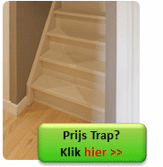
Door je oude een renovatie te gunnen gaat die nog jaren mee. Je kan een aantal dingen doen:
schilderen
(laten) bekleden met tapijt
met laminaat bekleden (of met RVS).

nieuwe trap
De trap moet aan een aantal eisen voldoen:
De trap moet stevig zijn…
De trap moet veilig zijn …
Dus er moet een goede leuning zijn …
Er moet een goed hekwerk zijn…
De trap moet niet in de weg zitten op de bg verdieping en op zolder…
Er moet voldoende hoofdruimte/ loopruimte zijn wanneer je naar boven loopt.

Ruimte voor de trap
Onderschat niet de ruimte die een trap inneemt. Het makkelijkste is vaak om de trap boven de andere trap ‘door te laten lopen’ naar boven of beneden. Dan heb je vaak best veel ruimte en hoef je geen muren te slopen. Als die ruimte er niet is boven de trap naar de verdieping dan kun je een plek zoeken waar je vanuit de hal naar zolder kunt om daar de vaste trap naar zolder te maken.

Meer over
trap
traprenovatie

Isolatie zolder
Isolatie zolder

Als je je dak wilt isoleren dan doorloop je het volgende stappenplan:
Wil je het van binnenuit of van buitenaf isoleren?
Hoe goed zijn de balken in het dak? (Denk hierbij aan houtworm/ houtrot/ Boktor/ Zwam/ ander ongedierte)
Hoe goed zijn de spanten, is de draagconstructie in het dak?
Hoe goed is de dakkapel/ zijn de dakramen nog (indien aanwezig)?
Wat voor isolatie is nu toegepast?
Wat voor folies zijn toegepast?
Wil je een nieuwe dakkapel (bijvoorbeeld een nokverhogende dakkapel)
Wil je een echte woonzolder maken of alleen de bergzolder isoleren?
Heb je last van lekkage in het dak
Hoe oud zijn de pannen/ hoe oud is het dakleer?
Zit er asbest in het dak?

Hopelijk is het voor jouw alleen voldoende om het dak van binnenuit te isoleren. De voordelen van dakisolatie zijn:
Goedkoper dan van buitenaf isoleren
Sneller dan van buitenaf isoleren
Veel makkelijker zelf te doen
Ook bij slecht weer is dit prima te doen

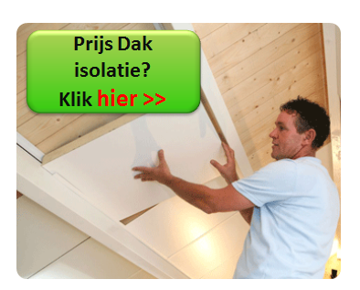

Prijs dakisolatie
Door het vergelijken van prijzen kom je er achter wie het beste aanbod heeft voor jou.

Sanitair
Sanitair

Je kunt de kosten van het sanitair op een aantal manieren te weten komen. Als je badkamer nog deels mooi is kun je dat vaak gewoon in tact laten en alleen die onderdelen vervangen die jij wilt, dan bespaart dat al mooi op de kosten van de badkamer. Er zijn een aantal manieren om eenvoudig en snel de kosten te weten te komen voor die deels verbouwde of compleet nieuwe, namelijk: | 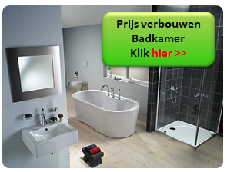

Zelf doen: Kosten badkamer en de rest in huis met de Verbouwkosten Tool
Laten doen: Prijzen eenvoudig opvragen voor de kosten van de badkamer
Alleen het tegel werk laten doen: Prijzen van kosten van tegelwerk van tegelzetters!

Deuren
Deuren
Als je een nieuwe deur wilt of overweegt of je de deuren moet schilderen of vervangen dan krijg je hier de tips voor 3 situaties…

Een van de kostenposten in huis die vaak onderschat wordt zijn de kosten van het schilderen of vervangen van de deuren. De tijd dat je bezig kunt zijn met schuren, schilderen en aanpassen van één enkele deur is daarnaast ook vaak meer dan verwacht. En dan te bedenken dat er gemiddeld 15 deuren zijn dan kun je dus echt lang bezig zijn met de deuren renoveren…

Een gemiddeld huis heeft:
1 voordeur
1 achterdeur
1 deur in de poort
1 berging/ schuurdeur
1 balkondeur
10 binnendeuren

Prijzen deuren

Begin op tijd met het vergelijken van de prijzen van deuren om geld te besparen en de mogelijkheden te bekijken.
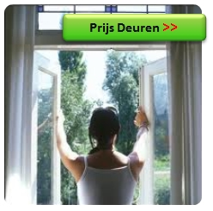

Aannemer
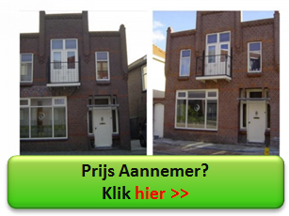
Aannemer
Voor- en nadelen aannemer

De voordelen van een aannemer zijn:
Goede kwaliteit
Snelle verbouwing
Stevige en wind- en waterdichte verbouwing (bv bij nieuwe kozijnen)
Weten waar je aan toe bent (goed en snel verhuizen)
Veilig verbouwing/ huis

De nadelen aannemer zijn:
Duurder dan zelf verbouwen (het scheelt veel uurloon)
Niet alles zelf in de hand hebben (zou hij morgenochtend er weer zijn?)
Problemen over de planning en prijs als je niet op tijd bent begonnen met zoeken om daarna tijd te hebben voor een duidelijk contract (dus geen haast hebben bij de gunning)
Mogelijke discussies over de prijs, kwaliteit en planning (wakker liggen)

Opties voor aannemer te vinden
Optie 1: In je gemeente de lokale bedrijfjes bellen
Optie 2: Online aannemers laten bieden
Optie 3: Offerte aannemer aanvragen

Meer informatie

